상품제안서
[독판-주문제작]벽걸이 국2절 달력 | 상품코드: S15212

 |  |  |  |  |  |  | 02-713-8555 | www.synergygift.co.kr
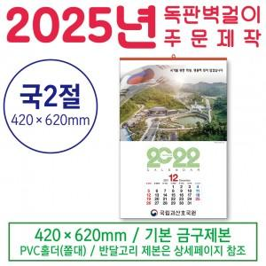

【상세/제작정보】 | <p><span style="font-size: 14pt;">※&nbsp;</span><span style="font-size: 14pt;">계절상품이므로 시장 상황에 따라 제작기간, 제작단가가 변동될 수 있습니다.</span></p>

【인쇄/포장옵션】 | 풀칼라 / 포장불가능

【공급단가】 | 수량 | 300~ | 500~ | 1,000~ | 3,000~ | 5,000~
*VAT별도 | 단가 | 5,460원 | 3,900원 | 2,860원 | 2,340원 | 2,080원

【상품 URL】 | https://www.synergygift.co.kr:443/src/goods_detail.php?gdno=5997

